道路幅員図
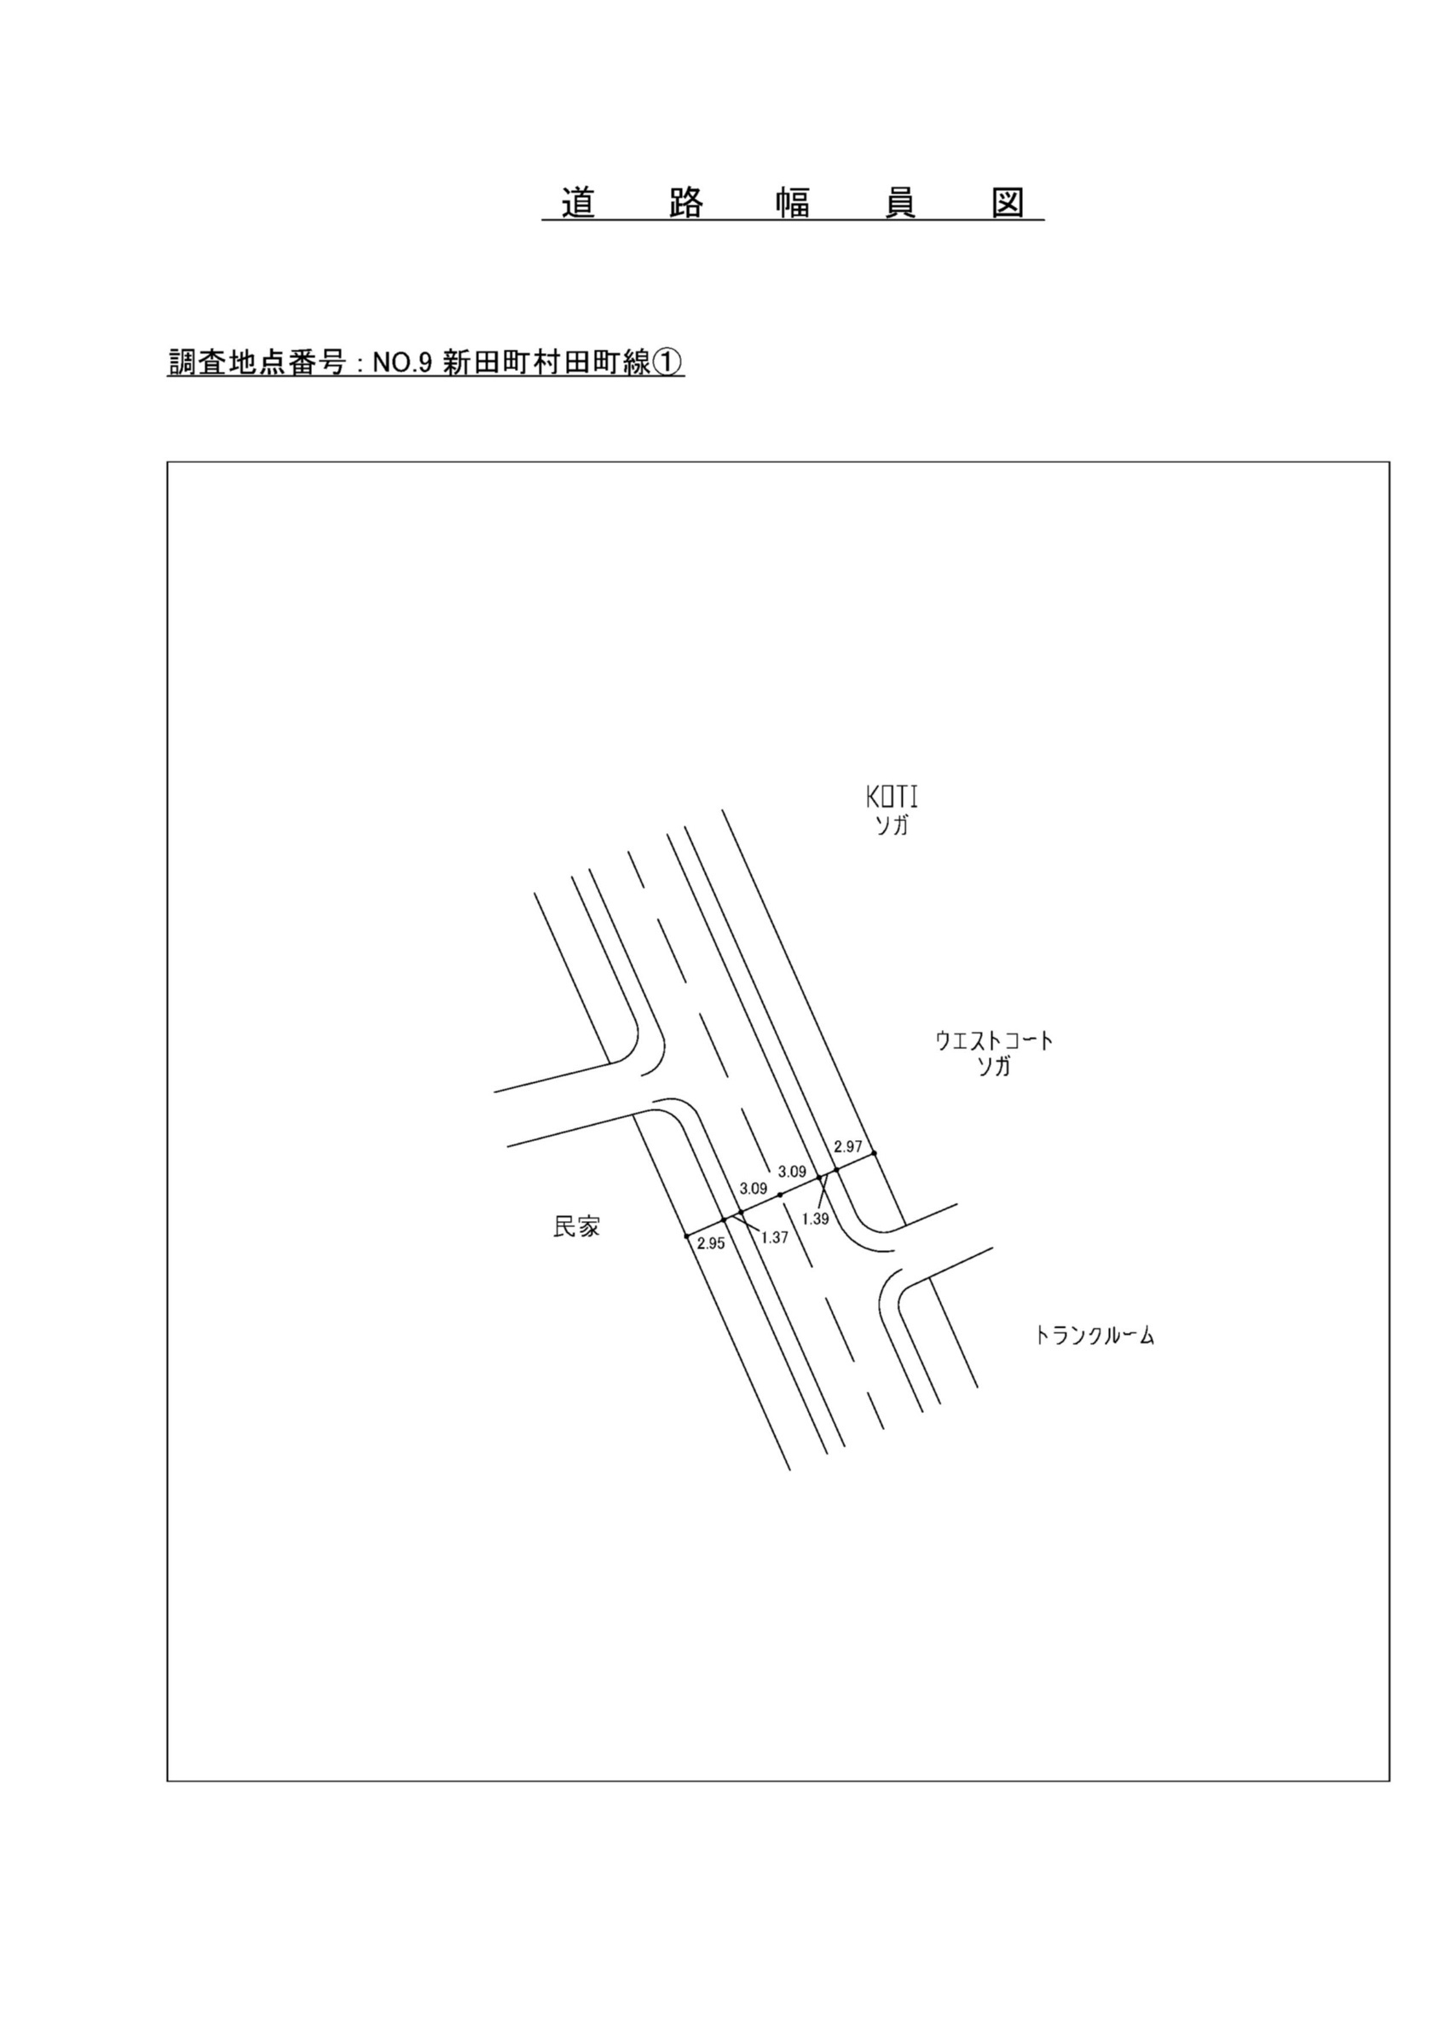

交通流動図
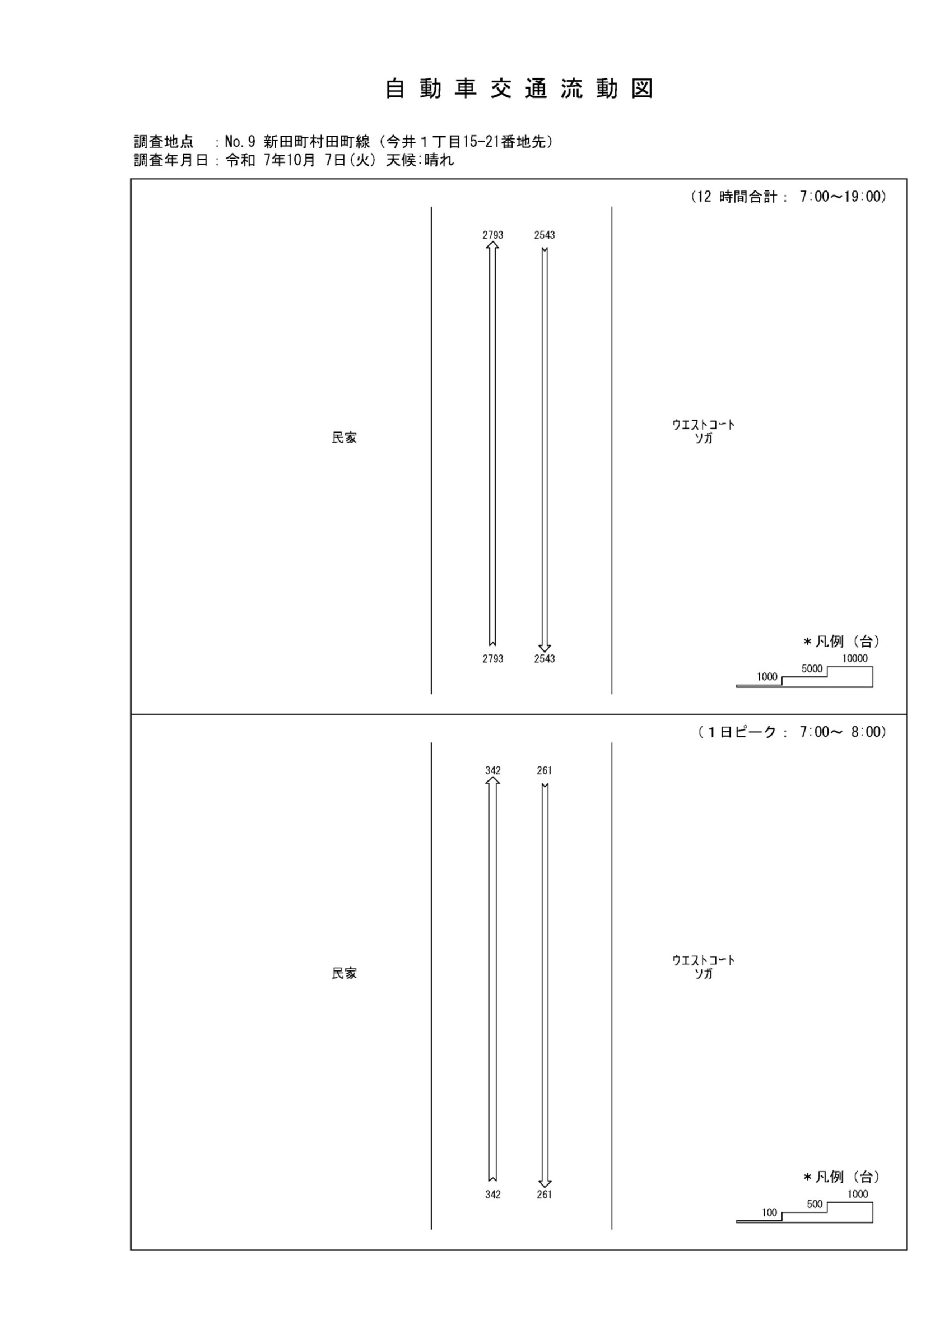

自動車変動図(1)
自 動 車 交 通 量 時 間 変 動 図 |  |  |  |  |  |  |  |  |  |  |  |  |  | 9 | 1007100
調査地点：№ 9 新田町村田町線（今井１丁目15-21番地先） |  |  |  |  |  |  |  |  |  |  |  |  |  |  | 方 向(1) |  |  | 方 向(2) |  |  | 合計 ( 1+ 2)
 |  |  |  |  |  |  |  |  |  |  |  |  |  | 7 | 342 | 11 | 3.2 | 261 | 6 | 2.3 | 603 | 17 | 2.8
調査年月日：令和 7年10月 7日(火) 天候:晴れ |  |  |  |  |  |  |  |  |  |  |  |  |  | 8 | 342 | 7 | 2 | 210 | 11 | 5.2 | 552 | 18 | 3.3
 |  |  |  |  |  |  |  |  |  |  |  |  |  | 9 | 229 | 15 | 6.6 | 161 | 10 | 6.2 | 390 | 25 | 6.4
 |  |  |  |  |  |  |  |  |  |  |  |  |  | 10 | 182 | 9 | 4.9 | 145 | 11 | 7.6 | 327 | 20 | 6.1
 |  |  |  |  |  |  |  |  |  |  |  |  |  | 11 | 199 | 10 | 5 | 158 | 9 | 5.7 | 357 | 19 | 5.3
 |  |  |  |  |  |  |  |  |  |  |  |  |  | 12 | 187 | 8 | 4.3 | 193 | 9 | 4.7 | 380 | 17 | 4.5
 |  |  |  |  |  |  |  |  |  |  |  |  |  | 13 | 168 | 11 | 6.5 | 178 | 8 | 4.5 | 346 | 19 | 5.5
 |  |  |  |  |  |  |  |  |  |  |  |  |  | 14 | 182 | 8 | 4.4 | 151 | 14 | 9.3 | 333 | 22 | 6.6
 |  |  |  |  |  |  |  |  |  |  |  |  |  | 15 | 203 | 5 | 2.5 | 199 | 5 | 2.5 | 402 | 10 | 2.5
 |  |  |  |  |  |  |  |  |  |  |  |  |  | 16 | 254 | 8 | 3.1 | 225 | 11 | 4.9 | 479 | 19 | 4
凡 例 |  |  |  |  |  |  |  |  |  |  |  |  |  | 17 | 268 | 6 | 2.2 | 319 | 8 | 2.5 | 587 | 14 | 2.4
 | 小型車 |  |  |  |  |  |  |  |  |  |  |  |  | 18 | 237 | 3 | 1.3 | 343 | 2 | 0.6 | 580 | 5 | 0.9
 | 大型車
 | 大型車混入率

方 向(1)

時間帯 | 7 | 8 | 9 | 10 | 11 | 12 | 13 | 14 | 15 | 16 | 17 | 18 | 計
全車合計 | 342 | 342 | 229 | 182 | 199 | 187 | 168 | 182 | 203 | 254 | 268 | 237 | 2793
小型車 | 331 | 335 | 214 | 173 | 189 | 179 | 157 | 174 | 198 | 246 | 262 | 234 | 2692
大型車 | 11 | 7 | 15 | 9 | 10 | 8 | 11 | 8 | 5 | 8 | 6 | 3 | 101
大型車混入率 | 3.2 | 2.0 | 6.6 | 4.9 | 5.0 | 4.3 | 6.5 | 4.4 | 2.5 | 3.1 | 2.2 | 1.3 | 3.6

方 向(2)

時間帯 | 7 | 8 | 9 | 10 | 11 | 12 | 13 | 14 | 15 | 16 | 17 | 18 | 計
全車合計 | 261 | 210 | 161 | 145 | 158 | 193 | 178 | 151 | 199 | 225 | 319 | 343 | 2543
小型車 | 255 | 199 | 151 | 134 | 149 | 184 | 170 | 137 | 194 | 214 | 311 | 341 | 2439
大型車 | 6 | 11 | 10 | 11 | 9 | 9 | 8 | 14 | 5 | 11 | 8 | 2 | 104
大型車混入率 | 2.3 | 5.2 | 6.2 | 7.6 | 5.7 | 4.7 | 4.5 | 9.3 | 2.5 | 4.9 | 2.5 | 0.6 | 4.1

合計 ( 1+ 2)

時間帯 | 7 | 8 | 9 | 10 | 11 | 12 | 13 | 14 | 15 | 16 | 17 | 18 | 計
全車合計 | 603 | 552 | 390 | 327 | 357 | 380 | 346 | 333 | 402 | 479 | 587 | 580 | 5336
小型車 | 586 | 534 | 365 | 307 | 338 | 363 | 327 | 311 | 392 | 460 | 573 | 575 | 5131
大型車 | 17 | 18 | 25 | 20 | 19 | 17 | 19 | 22 | 10 | 19 | 14 | 5 | 205
大型車混入率 | 2.8 | 3.3 | 6.4 | 6.1 | 5.3 | 4.5 | 5.5 | 6.6 | 2.5 | 4.0 | 2.4 | 0.9 | 3.8

歩行者自転車流動図
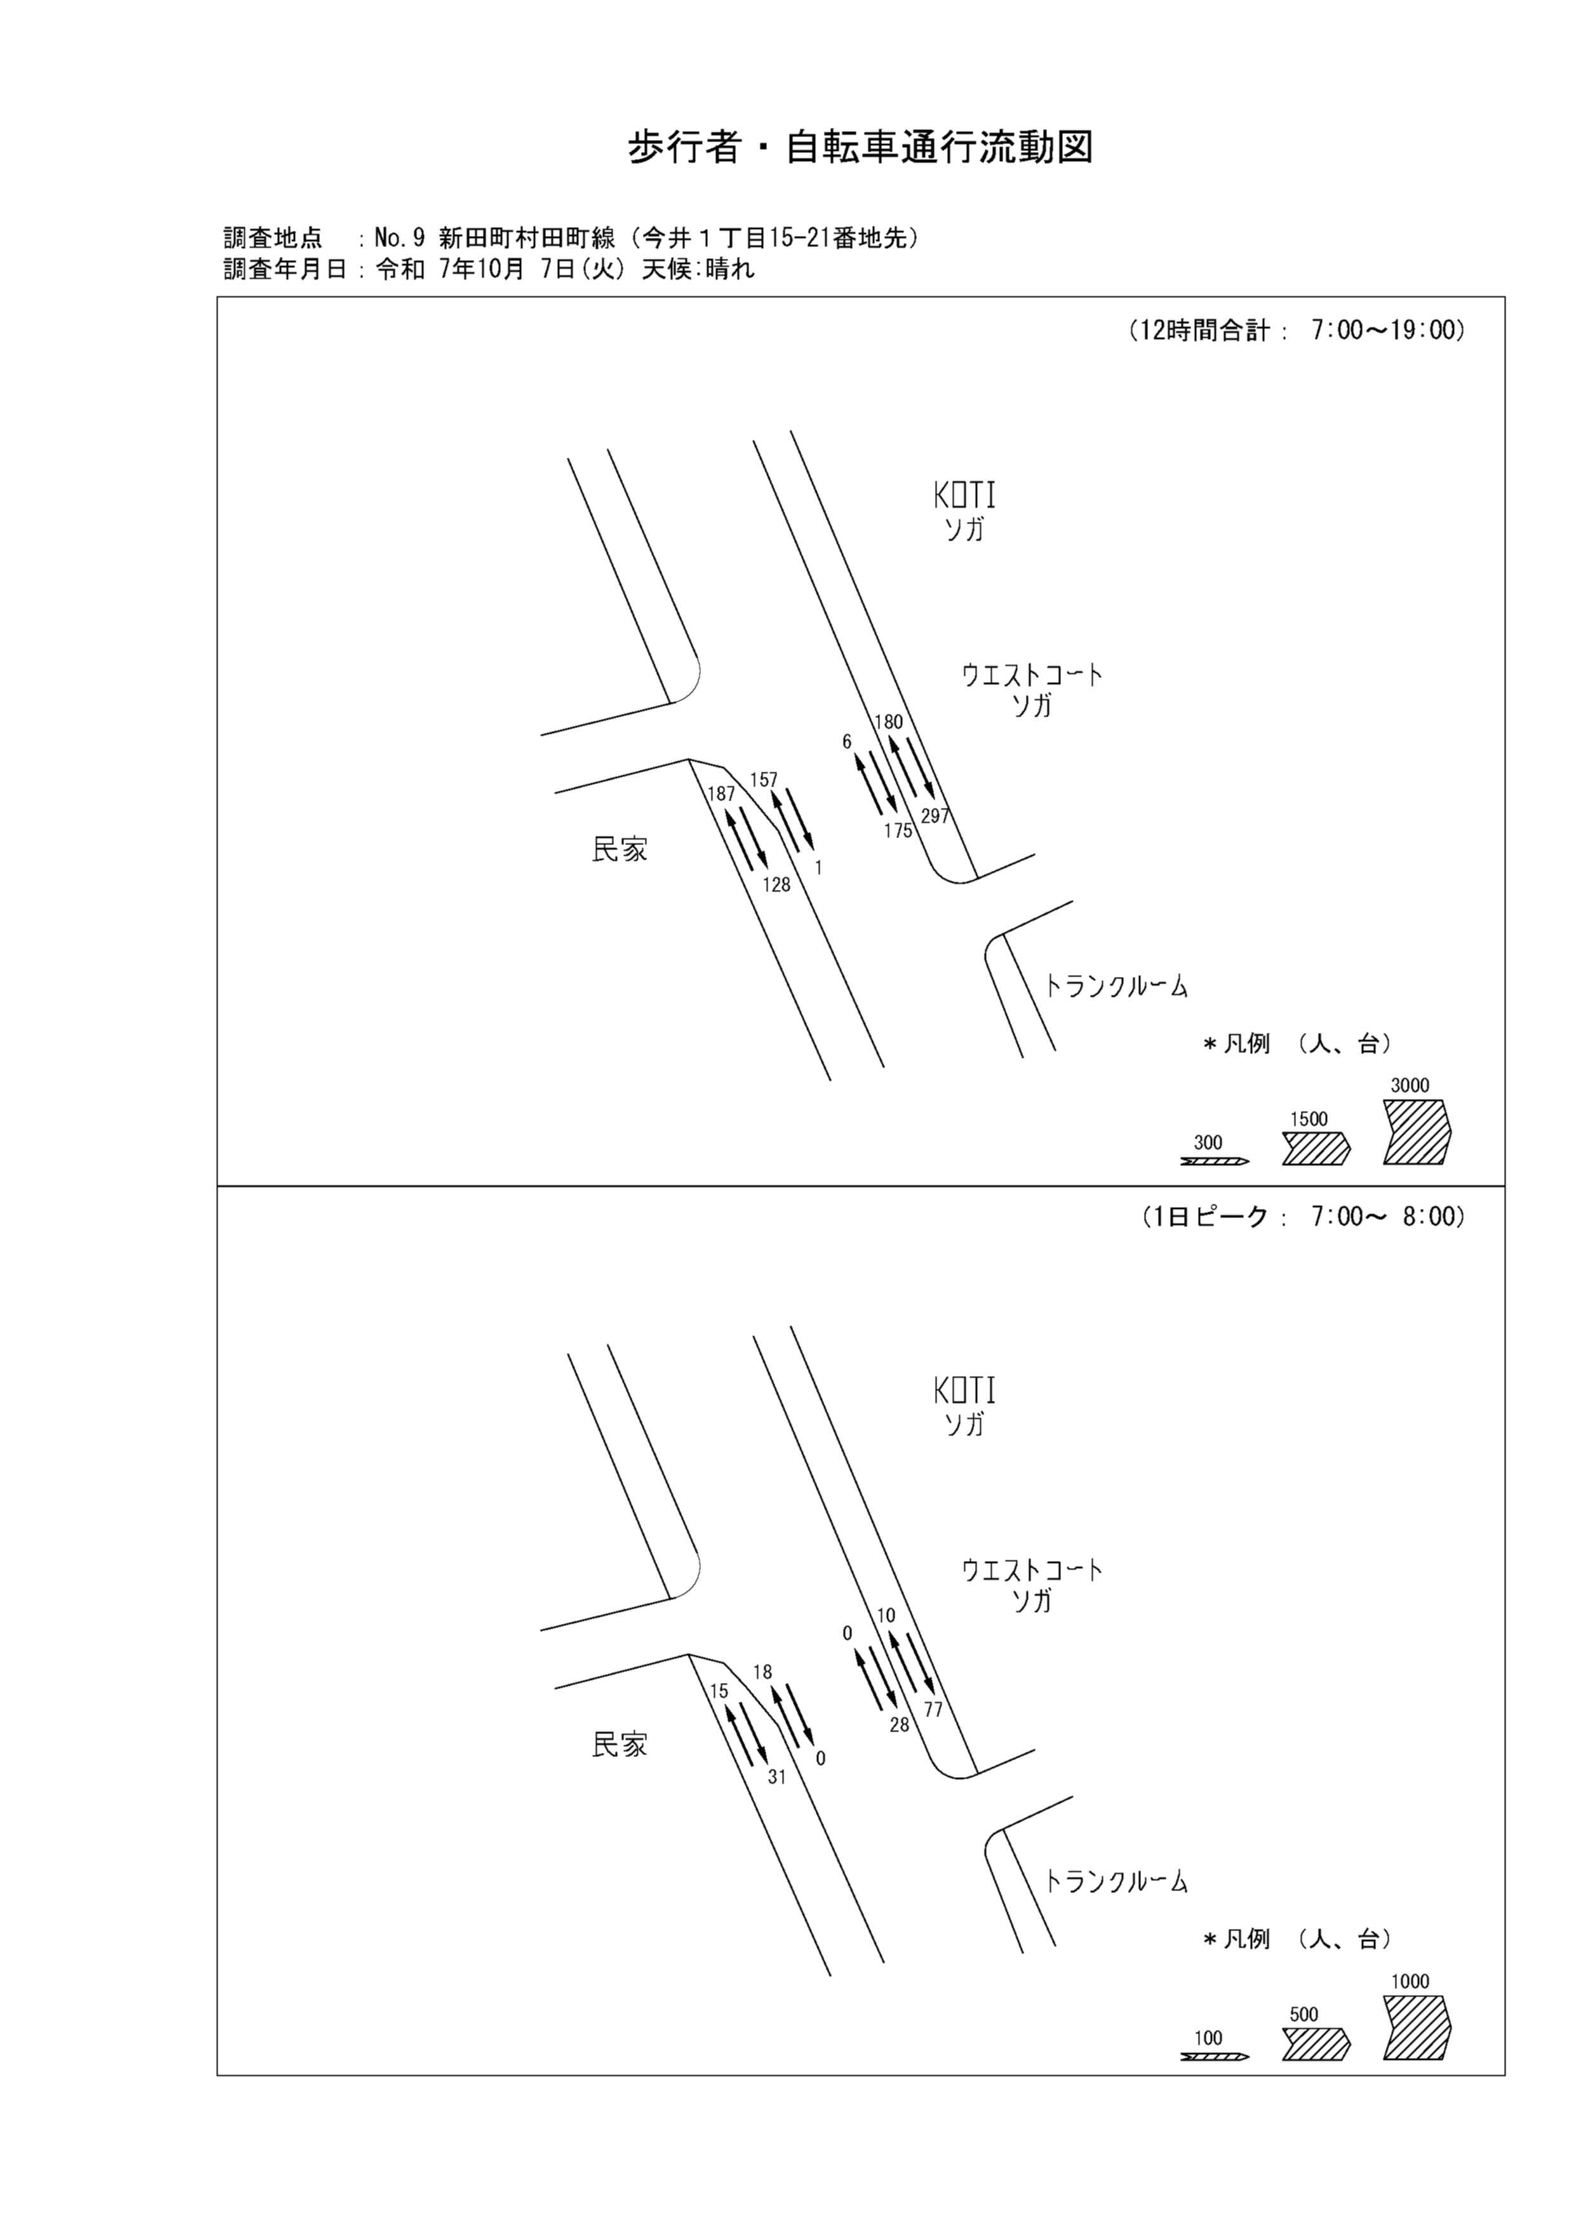

歩行者・自転車変動図(1)
歩 行 者 ･ 自 転 車 通 行 量 時 間 変 動 図 |  |  |  |  |  |  |  |  |  |  |  |  |  | 9 | 1007100
調査地点：№ 9 新田町村田町線（今井１丁目15-21番地先） |  |  |  |  |  |  |  |  |  |  |  |  |  |  | 方 向(ｱ) |  |  | 方 向(ｲ) |  |  | 合計 ( ｱ+ ｲ)
 |  |  |  |  |  |  |  |  |  |  |  |  |  | 7 | 15 | 0 | 15 | 31 | 1 | 30 | 46 | 1 | 45
調査年月日：令和 7年10月 7日(火) 天候:晴れ |  |  |  |  |  |  |  |  |  |  |  |  |  | 8 | 10 | 0 | 10 | 12 | 0 | 12 | 22 | 0 | 22
 |  |  |  |  |  |  |  |  |  |  |  |  |  | 9 | 9 | 0 | 9 | 6 | 0 | 6 | 15 | 0 | 15
 |  |  |  |  |  |  |  |  |  |  |  |  |  | 10 | 12 | 1 | 11 | 16 | 0 | 16 | 28 | 1 | 27
 |  |  |  |  |  |  |  |  |  |  |  |  |  | 11 | 10 | 1 | 9 | 9 | 1 | 8 | 19 | 2 | 17
 |  |  |  |  |  |  |  |  |  |  |  |  |  | 12 | 18 | 2 | 16 | 8 | 0 | 8 | 26 | 2 | 24
 |  |  |  |  |  |  |  |  |  |  |  |  |  | 13 | 15 | 0 | 15 | 5 | 1 | 4 | 20 | 1 | 19
 |  |  |  |  |  |  |  |  |  |  |  |  |  | 14 | 12 | 1 | 11 | 7 | 0 | 7 | 19 | 1 | 18
 |  |  |  |  |  |  |  |  |  |  |  |  |  | 15 | 18 | 2 | 16 | 5 | 1 | 4 | 23 | 3 | 20
 |  |  |  |  |  |  |  |  |  |  |  |  |  | 16 | 21 | 0 | 21 | 8 | 2 | 6 | 29 | 2 | 27
凡 例 |  |  |  |  |  |  |  |  |  |  |  |  |  | 17 | 16 | 0 | 16 | 14 | 1 | 13 | 30 | 1 | 29
 | 歩行者 |  |  |  |  |  |  |  |  |  |  |  |  | 18 | 31 | 2 | 29 | 7 | 1 | 6 | 38 | 3 | 35
 | 自転車

方 向(ｱ)

時間帯 | 7 | 8 | 9 | 10 | 11 | 12 | 13 | 14 | 15 | 16 | 17 | 18 | 計
合計人数 | 15 | 10 | 9 | 12 | 10 | 18 | 15 | 12 | 18 | 21 | 16 | 31 | 187
歩行者 | 15 | 10 | 9 | 11 | 9 | 16 | 15 | 11 | 16 | 21 | 16 | 29 | 178
自転車 | 0 | 0 | 0 | 1 | 1 | 2 | 0 | 1 | 2 | 0 | 0 | 2 | 9

方 向(ｲ)

時間帯 | 7 | 8 | 9 | 10 | 11 | 12 | 13 | 14 | 15 | 16 | 17 | 18 | 計
合計人数 | 31 | 12 | 6 | 16 | 9 | 8 | 5 | 7 | 5 | 8 | 14 | 7 | 128
歩行者 | 30 | 12 | 6 | 16 | 8 | 8 | 4 | 7 | 4 | 6 | 13 | 6 | 120
自転車 | 1 | 0 | 0 | 0 | 1 | 0 | 1 | 0 | 1 | 2 | 1 | 1 | 8

合計 ( ｱ+ ｲ)

時間帯 | 7 | 8 | 9 | 10 | 11 | 12 | 13 | 14 | 15 | 16 | 17 | 18 | 計
合計人数 | 46 | 22 | 15 | 28 | 19 | 26 | 20 | 19 | 23 | 29 | 30 | 38 | 315
歩行者 | 45 | 22 | 15 | 27 | 17 | 24 | 19 | 18 | 20 | 27 | 29 | 35 | 298
自転車 | 1 | 0 | 0 | 1 | 2 | 2 | 1 | 1 | 3 | 2 | 1 | 3 | 17

歩行者・自転車変動図(2)
歩 行 者 ･ 自 転 車 通 行 量 時 間 変 動 図 |  |  |  |  |  |  |  |  |  |  |  |  |  | 9 | 1007100
調査地点：№ 9 新田町村田町線（今井１丁目15-21番地先） |  |  |  |  |  |  |  |  |  |  |  |  |  |  | 方 向(ｳ) |  |  | 方 向(ｴ) |  |  | 合計 ( ｳ+ ｴ)
 |  |  |  |  |  |  |  |  |  |  |  |  |  | 7 | 18 | 18 | 0 | 0 | 0 | 0 | 18 | 18 | 0
調査年月日：令和 7年10月 7日(火) 天候:晴れ |  |  |  |  |  |  |  |  |  |  |  |  |  | 8 | 23 | 22 | 1 | 0 | 0 | 0 | 23 | 22 | 1
 |  |  |  |  |  |  |  |  |  |  |  |  |  | 9 | 11 | 11 | 0 | 0 | 0 | 0 | 11 | 11 | 0
 |  |  |  |  |  |  |  |  |  |  |  |  |  | 10 | 7 | 7 | 0 | 0 | 0 | 0 | 7 | 7 | 0
 |  |  |  |  |  |  |  |  |  |  |  |  |  | 11 | 4 | 4 | 0 | 0 | 0 | 0 | 4 | 4 | 0
 |  |  |  |  |  |  |  |  |  |  |  |  |  | 12 | 8 | 8 | 0 | 0 | 0 | 0 | 8 | 8 | 0
 |  |  |  |  |  |  |  |  |  |  |  |  |  | 13 | 8 | 8 | 0 | 0 | 0 | 0 | 8 | 8 | 0
 |  |  |  |  |  |  |  |  |  |  |  |  |  | 14 | 10 | 10 | 0 | 0 | 0 | 0 | 10 | 10 | 0
 |  |  |  |  |  |  |  |  |  |  |  |  |  | 15 | 7 | 7 | 0 | 0 | 0 | 0 | 7 | 7 | 0
 |  |  |  |  |  |  |  |  |  |  |  |  |  | 16 | 11 | 11 | 0 | 0 | 0 | 0 | 11 | 11 | 0
凡 例 |  |  |  |  |  |  |  |  |  |  |  |  |  | 17 | 19 | 19 | 0 | 0 | 0 | 0 | 19 | 19 | 0
 | 歩行者 |  |  |  |  |  |  |  |  |  |  |  |  | 18 | 31 | 30 | 1 | 1 | 0 | 1 | 32 | 30 | 2
 | 自転車

方 向(ｳ)

時間帯 | 7 | 8 | 9 | 10 | 11 | 12 | 13 | 14 | 15 | 16 | 17 | 18 | 計
合計人数 | 18 | 23 | 11 | 7 | 4 | 8 | 8 | 10 | 7 | 11 | 19 | 31 | 157
歩行者 | 0 | 1 | 0 | 0 | 0 | 0 | 0 | 0 | 0 | 0 | 0 | 1 | 2
自転車 | 18 | 22 | 11 | 7 | 4 | 8 | 8 | 10 | 7 | 11 | 19 | 30 | 155

方 向(ｴ)

時間帯 | 7 | 8 | 9 | 10 | 11 | 12 | 13 | 14 | 15 | 16 | 17 | 18 | 計
合計人数 | 0 | 0 | 0 | 0 | 0 | 0 | 0 | 0 | 0 | 0 | 0 | 1 | 1
歩行者 | 0 | 0 | 0 | 0 | 0 | 0 | 0 | 0 | 0 | 0 | 0 | 1 | 1
自転車 | 0 | 0 | 0 | 0 | 0 | 0 | 0 | 0 | 0 | 0 | 0 | 0 | 0

合計 ( ｳ+ ｴ)

時間帯 | 7 | 8 | 9 | 10 | 11 | 12 | 13 | 14 | 15 | 16 | 17 | 18 | 計
合計人数 | 18 | 23 | 11 | 7 | 4 | 8 | 8 | 10 | 7 | 11 | 19 | 32 | 158
歩行者 | 0 | 1 | 0 | 0 | 0 | 0 | 0 | 0 | 0 | 0 | 0 | 2 | 3
自転車 | 18 | 22 | 11 | 7 | 4 | 8 | 8 | 10 | 7 | 11 | 19 | 30 | 155

歩行者・自転車変動図(3)
歩 行 者 ･ 自 転 車 通 行 量 時 間 変 動 図 |  |  |  |  |  |  |  |  |  |  |  |  |  | 9 | 1007100
調査地点：№ 9 新田町村田町線（今井１丁目15-21番地先） |  |  |  |  |  |  |  |  |  |  |  |  |  |  | 方 向(ｵ) |  |  | 方 向(ｶ) |  |  | 合計 ( ｵ+ ｶ)
 |  |  |  |  |  |  |  |  |  |  |  |  |  | 7 | 0 | 0 | 0 | 28 | 28 | 0 | 28 | 28 | 0
調査年月日：令和 7年10月 7日(火) 天候:晴れ |  |  |  |  |  |  |  |  |  |  |  |  |  | 8 | 1 | 1 | 0 | 22 | 22 | 0 | 23 | 23 | 0
 |  |  |  |  |  |  |  |  |  |  |  |  |  | 9 | 0 | 0 | 0 | 11 | 11 | 0 | 11 | 11 | 0
 |  |  |  |  |  |  |  |  |  |  |  |  |  | 10 | 1 | 1 | 0 | 7 | 7 | 0 | 8 | 8 | 0
 |  |  |  |  |  |  |  |  |  |  |  |  |  | 11 | 0 | 0 | 0 | 3 | 3 | 0 | 3 | 3 | 0
 |  |  |  |  |  |  |  |  |  |  |  |  |  | 12 | 1 | 1 | 0 | 12 | 12 | 0 | 13 | 13 | 0
 |  |  |  |  |  |  |  |  |  |  |  |  |  | 13 | 0 | 0 | 0 | 13 | 13 | 0 | 13 | 13 | 0
 |  |  |  |  |  |  |  |  |  |  |  |  |  | 14 | 0 | 0 | 0 | 16 | 16 | 0 | 16 | 16 | 0
 |  |  |  |  |  |  |  |  |  |  |  |  |  | 15 | 1 | 1 | 0 | 11 | 11 | 0 | 12 | 12 | 0
 |  |  |  |  |  |  |  |  |  |  |  |  |  | 16 | 0 | 0 | 0 | 12 | 12 | 0 | 12 | 12 | 0
凡 例 |  |  |  |  |  |  |  |  |  |  |  |  |  | 17 | 2 | 2 | 0 | 17 | 17 | 0 | 19 | 19 | 0
 | 歩行者 |  |  |  |  |  |  |  |  |  |  |  |  | 18 | 0 | 0 | 0 | 23 | 23 | 0 | 23 | 23 | 0
 | 自転車

方 向(ｵ)

時間帯 | 7 | 8 | 9 | 10 | 11 | 12 | 13 | 14 | 15 | 16 | 17 | 18 | 計
合計人数 | 0 | 1 | 0 | 1 | 0 | 1 | 0 | 0 | 1 | 0 | 2 | 0 | 6
歩行者 | 0 | 0 | 0 | 0 | 0 | 0 | 0 | 0 | 0 | 0 | 0 | 0 | 0
自転車 | 0 | 1 | 0 | 1 | 0 | 1 | 0 | 0 | 1 | 0 | 2 | 0 | 6

方 向(ｶ)

時間帯 | 7 | 8 | 9 | 10 | 11 | 12 | 13 | 14 | 15 | 16 | 17 | 18 | 計
合計人数 | 28 | 22 | 11 | 7 | 3 | 12 | 13 | 16 | 11 | 12 | 17 | 23 | 175
歩行者 | 0 | 0 | 0 | 0 | 0 | 0 | 0 | 0 | 0 | 0 | 0 | 0 | 0
自転車 | 28 | 22 | 11 | 7 | 3 | 12 | 13 | 16 | 11 | 12 | 17 | 23 | 175

合計 ( ｵ+ ｶ)

時間帯 | 7 | 8 | 9 | 10 | 11 | 12 | 13 | 14 | 15 | 16 | 17 | 18 | 計
合計人数 | 28 | 23 | 11 | 8 | 3 | 13 | 13 | 16 | 12 | 12 | 19 | 23 | 181
歩行者 | 0 | 0 | 0 | 0 | 0 | 0 | 0 | 0 | 0 | 0 | 0 | 0 | 0
自転車 | 28 | 23 | 11 | 8 | 3 | 13 | 13 | 16 | 12 | 12 | 19 | 23 | 181

歩行者・自転車変動図(4)
歩 行 者 ･ 自 転 車 通 行 量 時 間 変 動 図 |  |  |  |  |  |  |  |  |  |  |  |  |  | 9 | 1007100
調査地点：№ 9 新田町村田町線（今井１丁目15-21番地先） |  |  |  |  |  |  |  |  |  |  |  |  |  |  | 方 向(ｷ) |  |  | 方 向(ｸ) |  |  | 合計 ( ｷ+ ｸ)
 |  |  |  |  |  |  |  |  |  |  |  |  |  | 7 | 10 | 1 | 9 | 77 | 1 | 76 | 87 | 2 | 85
調査年月日：令和 7年10月 7日(火) 天候:晴れ |  |  |  |  |  |  |  |  |  |  |  |  |  | 8 | 24 | 2 | 22 | 43 | 2 | 41 | 67 | 4 | 63
 |  |  |  |  |  |  |  |  |  |  |  |  |  | 9 | 17 | 1 | 16 | 21 | 1 | 20 | 38 | 2 | 36
 |  |  |  |  |  |  |  |  |  |  |  |  |  | 10 | 26 | 1 | 25 | 18 | 0 | 18 | 44 | 1 | 43
 |  |  |  |  |  |  |  |  |  |  |  |  |  | 11 | 2 | 1 | 1 | 13 | 3 | 10 | 15 | 4 | 11
 |  |  |  |  |  |  |  |  |  |  |  |  |  | 12 | 9 | 2 | 7 | 22 | 2 | 20 | 31 | 4 | 27
 |  |  |  |  |  |  |  |  |  |  |  |  |  | 13 | 6 | 0 | 6 | 11 | 0 | 11 | 17 | 0 | 17
 |  |  |  |  |  |  |  |  |  |  |  |  |  | 14 | 4 | 0 | 4 | 13 | 1 | 12 | 17 | 1 | 16
 |  |  |  |  |  |  |  |  |  |  |  |  |  | 15 | 18 | 1 | 17 | 12 | 1 | 11 | 30 | 2 | 28
 |  |  |  |  |  |  |  |  |  |  |  |  |  | 16 | 7 | 2 | 5 | 18 | 2 | 16 | 25 | 4 | 21
凡 例 |  |  |  |  |  |  |  |  |  |  |  |  |  | 17 | 32 | 4 | 28 | 19 | 2 | 17 | 51 | 6 | 45
 | 歩行者 |  |  |  |  |  |  |  |  |  |  |  |  | 18 | 25 | 1 | 24 | 30 | 0 | 30 | 55 | 1 | 54
 | 自転車

方 向(ｷ)

時間帯 | 7 | 8 | 9 | 10 | 11 | 12 | 13 | 14 | 15 | 16 | 17 | 18 | 計
合計人数 | 10 | 24 | 17 | 26 | 2 | 9 | 6 | 4 | 18 | 7 | 32 | 25 | 180
歩行者 | 9 | 22 | 16 | 25 | 1 | 7 | 6 | 4 | 17 | 5 | 28 | 24 | 164
自転車 | 1 | 2 | 1 | 1 | 1 | 2 | 0 | 0 | 1 | 2 | 4 | 1 | 16

方 向(ｸ)

時間帯 | 7 | 8 | 9 | 10 | 11 | 12 | 13 | 14 | 15 | 16 | 17 | 18 | 計
合計人数 | 77 | 43 | 21 | 18 | 13 | 22 | 11 | 13 | 12 | 18 | 19 | 30 | 297
歩行者 | 76 | 41 | 20 | 18 | 10 | 20 | 11 | 12 | 11 | 16 | 17 | 30 | 282
自転車 | 1 | 2 | 1 | 0 | 3 | 2 | 0 | 1 | 1 | 2 | 2 | 0 | 15

合計 ( ｷ+ ｸ)

時間帯 | 7 | 8 | 9 | 10 | 11 | 12 | 13 | 14 | 15 | 16 | 17 | 18 | 計
合計人数 | 87 | 67 | 38 | 44 | 15 | 31 | 17 | 17 | 30 | 25 | 51 | 55 | 477
歩行者 | 85 | 63 | 36 | 43 | 11 | 27 | 17 | 16 | 28 | 21 | 45 | 54 | 446
自転車 | 2 | 4 | 2 | 1 | 4 | 4 | 0 | 1 | 2 | 4 | 6 | 1 | 31

